graphique1
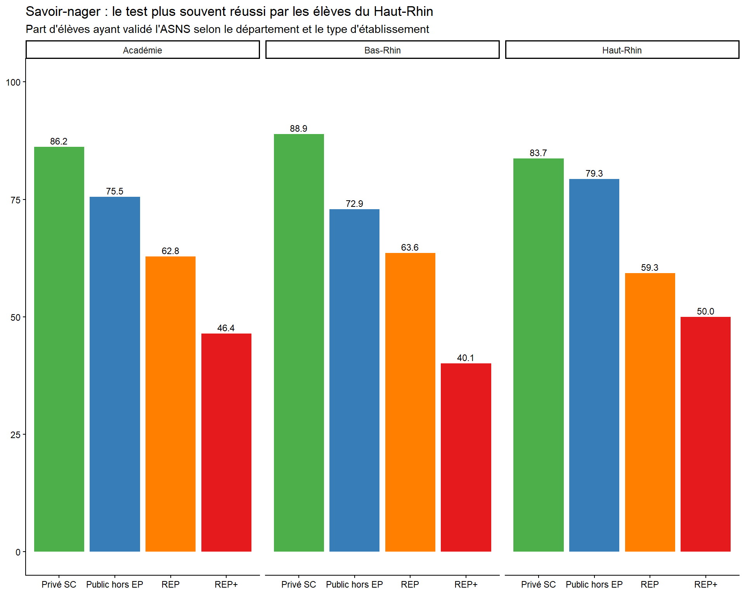
dep | Type | Part_SN
Bas-Rhin | Privé SC | 88.9
Bas-Rhin | Public hors EP | 72.9
Bas-Rhin | REP | 63.6
Bas-Rhin | REP+ | 40.1
Haut-Rhin | Privé SC | 83.7
Haut-Rhin | Public hors EP | 79.3
Haut-Rhin | REP | 59.3
Haut-Rhin | REP+ | 50
Académie | Privé SC | 86.2
Académie | Public hors EP | 75.5
Académie | REP | 62.8
Académie | REP+ | 46.4

graphique2
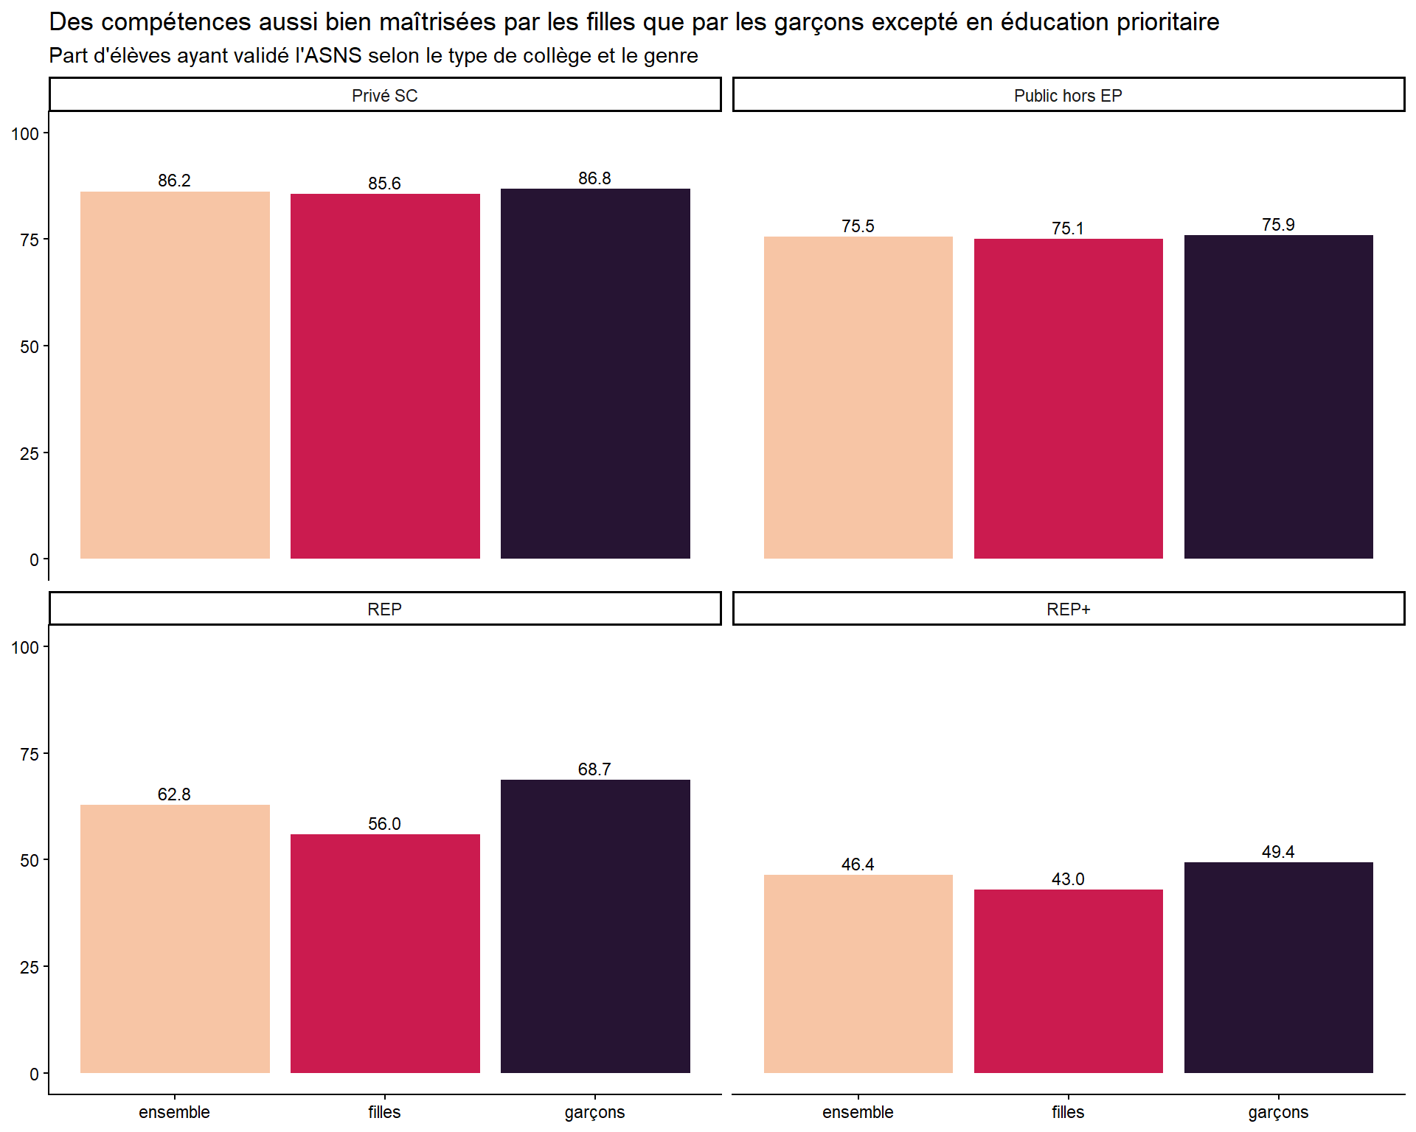
Sexe | Type | Part_SN
garçons | Privé SC | 86.8
filles | Privé SC | 85.6
garçons | Public hors EP | 75.9
filles | Public hors EP | 75.1
garçons | REP | 68.7
filles | REP | 56
garçons | REP+ | 49.4
filles | REP+ | 43
ensemble | Privé SC | 86.2
ensemble | Public hors EP | 75.5
ensemble | REP | 62.8
ensemble | REP+ | 46.4

graphique3
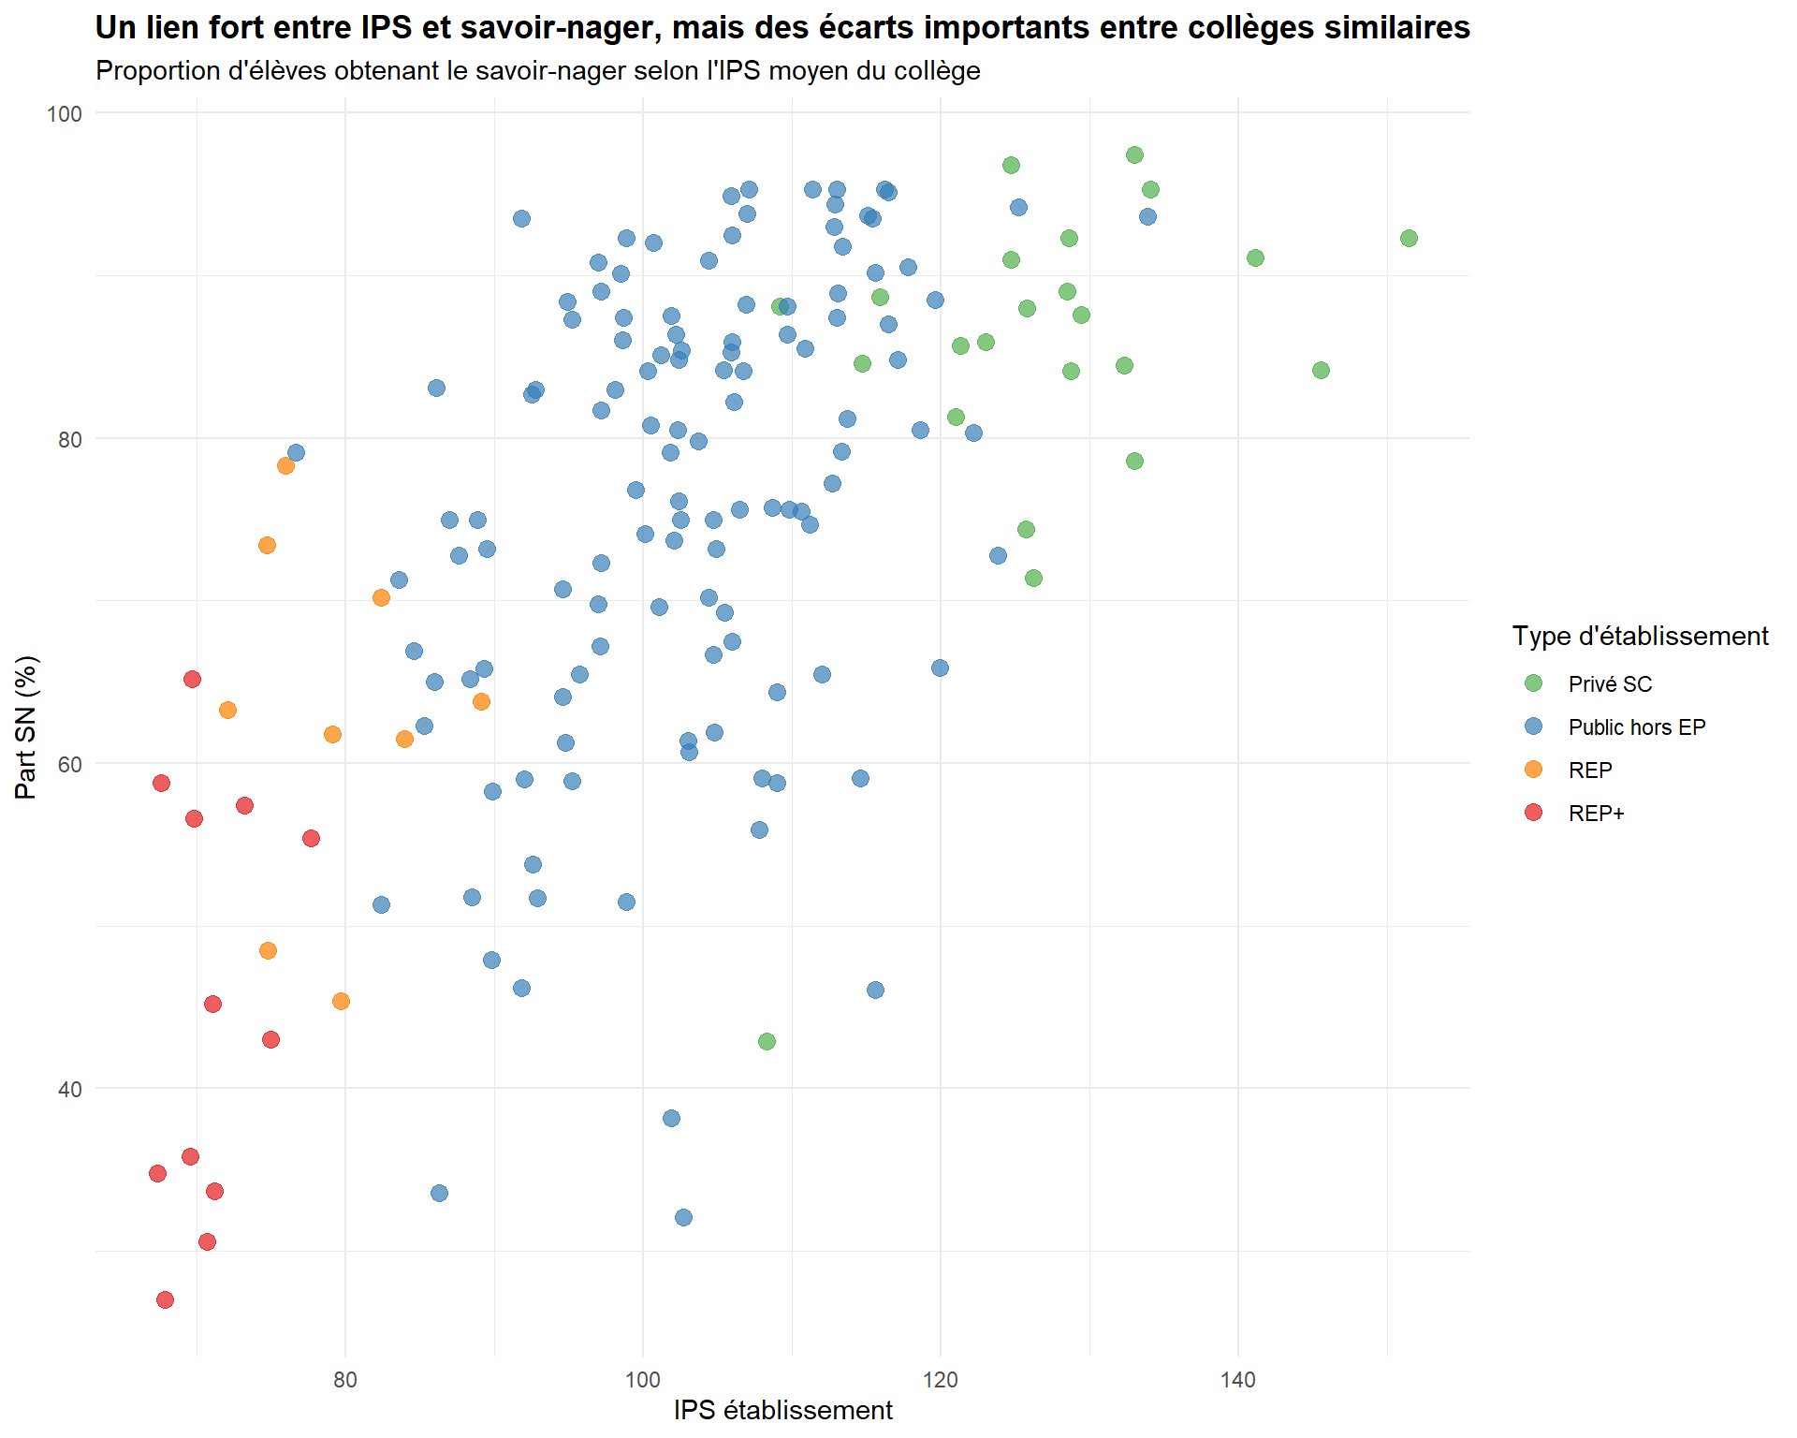
Type | Part_SN | IPS_etab
REP+ | 34.8 | 67.4
REP+ | 58.8 | 67.6
REP+ | 27 | 67.9
REP+ | 35.8 | 69.6
REP+ | 65.2 | 69.7
REP+ | 56.6 | 69.8
REP+ | 30.6 | 70.7
REP+ | 45.2 | 71.1
REP+ | 33.7 | 71.2
REP | 63.3 | 72.1
REP+ | 57.4 | 73.2
REP | 73.4 | 74.7
REP | 48.5 | 74.8
REP+ | 43 | 75
REP | 78.3 | 76
Public hors EP | 79.1 | 76.7
REP+ | 55.4 | 77.7
REP | 61.8 | 79.1
REP | 45.4 | 79.7
REP | 70.2 | 82.4
Public hors EP | 51.3 | 82.4
Public hors EP | 71.3 | 83.6
REP | 61.5 | 84
Public hors EP | 66.9 | 84.6
Public hors EP | 62.3 | 85.3
Public hors EP | 65 | 86
Public hors EP | 83.1 | 86.1
Public hors EP | 33.6 | 86.3
Public hors EP | 75 | 87
Public hors EP | 72.8 | 87.6
Public hors EP | 65.2 | 88.4
Public hors EP | 51.8 | 88.5
Public hors EP | 75 | 88.9
REP | 63.8 | 89.1
Public hors EP | 65.8 | 89.3
Public hors EP | 73.2 | 89.5
Public hors EP | 47.9 | 89.8
Public hors EP | 58.3 | 89.9
Public hors EP | 46.2 | 91.8
Public hors EP | 93.5 | 91.8
Public hors EP | 59 | 92
Public hors EP | 82.7 | 92.5
Public hors EP | 53.8 | 92.6
Public hors EP | 83 | 92.8
Public hors EP | 51.7 | 92.9
Public hors EP | 64.1 | 94.6
Public hors EP | 70.7 | 94.6
Public hors EP | 61.3 | 94.8
Public hors EP | 88.4 | 94.9
Public hors EP | 58.9 | 95.2
Public hors EP | 87.3 | 95.2
Public hors EP | 65.5 | 95.7
Public hors EP | 90.8 | 97
Public hors EP | 69.8 | 97
Public hors EP | 67.2 | 97.1
Public hors EP | 81.7 | 97.2
Public hors EP | 72.3 | 97.2
Public hors EP | 89 | 97.2
Public hors EP | 83 | 98.1
Public hors EP | 90.1 | 98.5
Public hors EP | 86 | 98.6
Public hors EP | 87.4 | 98.7
Public hors EP | 92.3 | 98.9
Public hors EP | 51.5 | 98.9
Public hors EP | 76.8 | 99.5
Public hors EP | 74.1 | 100.1
Public hors EP | 84.1 | 100.3
Public hors EP | 80.8 | 100.5
Public hors EP | 92 | 100.7
Public hors EP | 69.6 | 101.1
Public hors EP | 85.1 | 101.2
Public hors EP | 79.1 | 101.8
Public hors EP | 38.2 | 101.9
Public hors EP | 87.5 | 101.9
Public hors EP | 73.7 | 102.1
Public hors EP | 86.4 | 102.2
Public hors EP | 80.5 | 102.3
Public hors EP | 84.8 | 102.4
Public hors EP | 76.1 | 102.4
Public hors EP | 75 | 102.5
Public hors EP | 85.4 | 102.6
Public hors EP | 32.1 | 102.7
Public hors EP | 61.4 | 103
Public hors EP | 60.7 | 103.1
Public hors EP | 79.8 | 103.7
Public hors EP | 90.9 | 104.4
Public hors EP | 70.2 | 104.4
Public hors EP | 75 | 104.7
Public hors EP | 66.7 | 104.7
Public hors EP | 61.9 | 104.8
Public hors EP | 73.2 | 104.9
Public hors EP | 84.2 | 105.4
Public hors EP | 69.3 | 105.5
Public hors EP | 94.9 | 105.9
Public hors EP | 85.3 | 105.9
Public hors EP | 85.9 | 106
Public hors EP | 67.5 | 106
Public hors EP | 92.5 | 106
Public hors EP | 82.2 | 106.1
Public hors EP | 75.6 | 106.5
Public hors EP | 84.1 | 106.7
Public hors EP | 88.2 | 106.9
Public hors EP | 93.8 | 107
Public hors EP | 95.3 | 107.1
Public hors EP | 55.9 | 107.8
Public hors EP | 59.1 | 108
Privé SC | 42.9 | 108.3
Public hors EP | 75.7 | 108.7
Public hors EP | 64.4 | 109
Public hors EP | 58.8 | 109
Privé SC | 88.1 | 109.2
Public hors EP | 86.4 | 109.7
Public hors EP | 88.1 | 109.7
Public hors EP | 75.6 | 109.8
Public hors EP | 75.5 | 110.6
Public hors EP | 85.5 | 110.9
Public hors EP | 74.7 | 111.2
Public hors EP | 95.3 | 111.4
Public hors EP | 65.5 | 112
Public hors EP | 77.2 | 112.7
Public hors EP | 93 | 112.8
Public hors EP | 94.4 | 112.9
Public hors EP | 95.3 | 113
Public hors EP | 87.4 | 113
Public hors EP | 88.9 | 113.1
Public hors EP | 79.2 | 113.3
Public hors EP | 91.8 | 113.4
Public hors EP | 81.2 | 113.7
Public hors EP | 59.1 | 114.6
Privé SC | 84.6 | 114.7
Public hors EP | 93.7 | 115.1
Public hors EP | 93.5 | 115.4
Public hors EP | 46.1 | 115.6
Public hors EP | 90.2 | 115.6
Privé SC | 88.7 | 115.9
Public hors EP | 95.3 | 116.2
Public hors EP | 95.1 | 116.5
Public hors EP | 87 | 116.5
Public hors EP | 84.8 | 117.1
Public hors EP | 90.5 | 117.8
Public hors EP | 80.5 | 118.6
Public hors EP | 88.5 | 119.6
Public hors EP | 65.9 | 119.9
Privé SC | 82.7 | 121
Privé SC | 85.7 | 121.3
Public hors EP | 80.3 | 122.2
Privé SC | 85.9 | 123
Public hors EP | 72.8 | 123.8
Privé SC | 91 | 124.7
Privé SC | 96.8 | 124.7
Public hors EP | 94.2 | 125.2
Privé SC | 74.4 | 125.7
Privé SC | 88 | 125.8
Privé SC | 71.4 | 126.2
Privé SC | 89 | 128.5
Privé SC | 92.3 | 128.6
Privé SC | 84.1 | 128.7
Privé SC | 87.6 | 129.4
Privé SC | 84.5 | 132.3
Privé SC | 78.6 | 133
Privé SC | 97.4 | 133
Public hors EP | 93.6 | 133.9
Privé SC | 95.3 | 134.1
Privé SC | 91.1 | 141.1
Privé SC | 84.2 | 145.5
Privé SC | 92.3 | 151.4

carte1
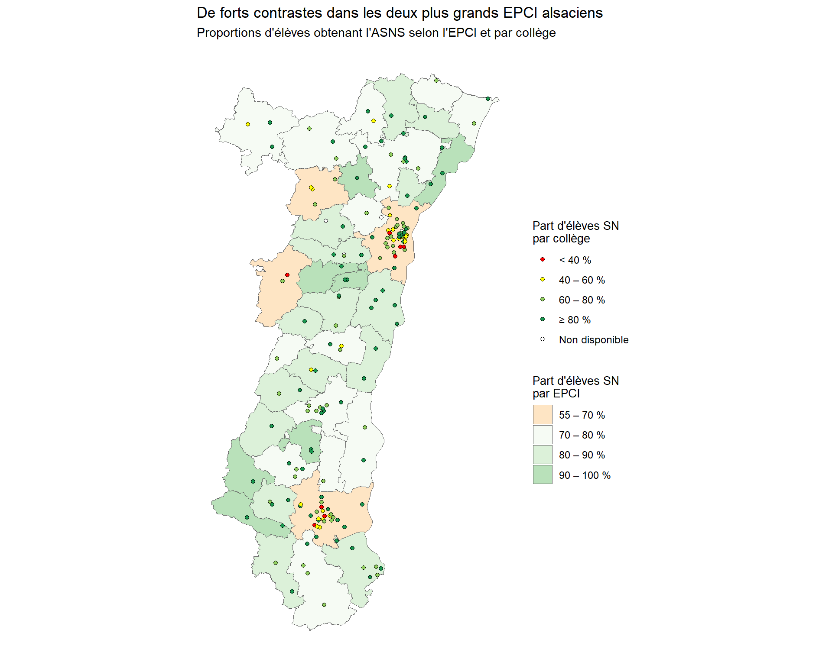
NOM | classe
CC Sauer-Pechelbronn | 80 – 90 %
CC du Ried de Marckolsheim | 80 – 90 %
CC du Pays de Barr | 80 – 90 %
CC du Kochersberg | 70 – 80 %
CC de Thann-Cernay | 80 – 90 %
CC de l'Outre-Forêt | 80 – 90 %
CC de la Plaine du Rhin | 70 – 80 %
CC du Pays Rhénan | 90 – 100 %
CA Mulhouse Alsace Agglomération | 55 – 70 %
CC Pays Rhin - Brisach | 70 – 80 %
CC Sud Alsace Largue | 80 – 90 %
CC Sundgau | 70 – 80 %
CA Saint-Louis Agglomération | 80 – 90 %
CC de Hanau-La Petite Pierre | 70 – 80 %
CC de l'Alsace Bossue | 70 – 80 %
CA de Haguenau | 70 – 80 %
CC du Canton d'Erstein | 80 – 90 %
CC du Pays de Saverne | 55 – 70 %
CC de la Mossig et du Vignoble | 80 – 90 %
CC de la Vallée de la Bruche | 55 – 70 %
Eurométropole de Strasbourg | 55 – 70 %
CC des Portes de Rosheim | 90 – 100 %
CC de la Vallée de Villé | 80 – 90 %
CC de la Basse-Zorn | 80 – 90 %
CC du Pays de Wissembourg | 70 – 80 %
CC du Pays de la Zorn | 90 – 100 %
CC de Sélestat | 70 – 80 %
CC de la Région de Molsheim-Mutzig | 80 – 90 %
CC du Pays de Sainte-Odile | 90 – 100 %
CC du Pays de Niederbronn-les-Bains | 70 – 80 %
CC de la Vallée de Saint-Amarin | 90 – 100 %
CC du Val d'Argent | 70 – 80 %
CC du Centre du Haut-Rhin | 70 – 80 %
CC du Pays de Rouffach, Vignobles et Châteaux | 90 – 100 %
CC de la Vallée de Kaysersberg | 80 – 90 %
CC de la Région de Guebwiller | 70 – 80 %
CC du Pays de Ribeauvillé | 80 – 90 %
CC de la Vallée de Munster | 80 – 90 %
CC de la Vallée de la Doller et du Soultzbach | 90 – 100 %
CA Colmar Agglomération | 70 – 80 %

